Admin-CustomerPage
BASIC DESIGN |  | SYSTEM | ỨNG DỤNG WEB XEM PHIM TRỰC TUYẾN | FUNCTION | QUẢN LÝ | CREATE BY | ĐH. HÀ | DATE | CREATE | 03/10/2023 | ACCEPTOR

 |  | PROCESS NAME | QUẢN LÝ KHÁCH HÀNG |  |  |  |  |  | UPDATE

Button để đóng mở side bar
 | *Hình ảnh giao diện
Title của trang
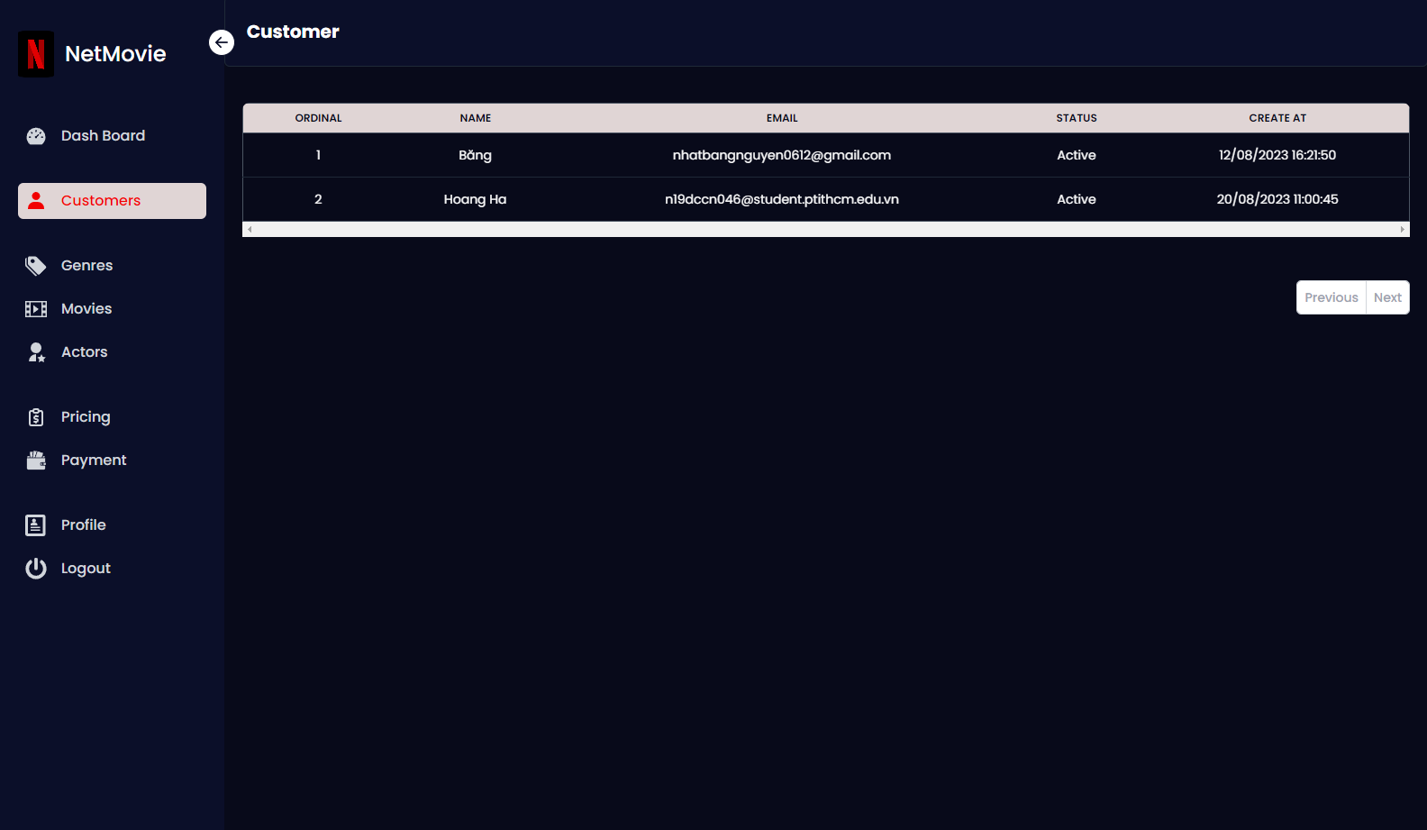
Vùng hiển thị dữ liệu danh sách tài khoản khách hàng gồm tên, email, trạng thái và ngày tạo

Phần side bar của hệ thống bao gồm: logo, các navigator và nút đăng xuất

Nút tiến và trở lại trang trước của danh sách dữ liệu

 | *Mô tả chức năng:
 | Liệt kê danh sách các khách hàng

Admin-GenresPage
BASIC DESIGN |  | SYSTEM | ỨNG DỤNG WEB XEM PHIM TRỰC TUYẾN | FUNCTION | QUẢN LÝ THỂ LOẠI | CREATE BY | ĐH. HÀ | DATE | CREATE | 03/10/2023 | ACCEPTOR

 |  | PROCESS NAME | QUẢN LÝ THỂ LOẠI |  |  |  |  |  | UPDATE

 | *Hình ảnh giao diện

Nút thêm thể loại khi bấm vào sẽ hiện ra model thêm thể loại
Title của model
Nút thoát model
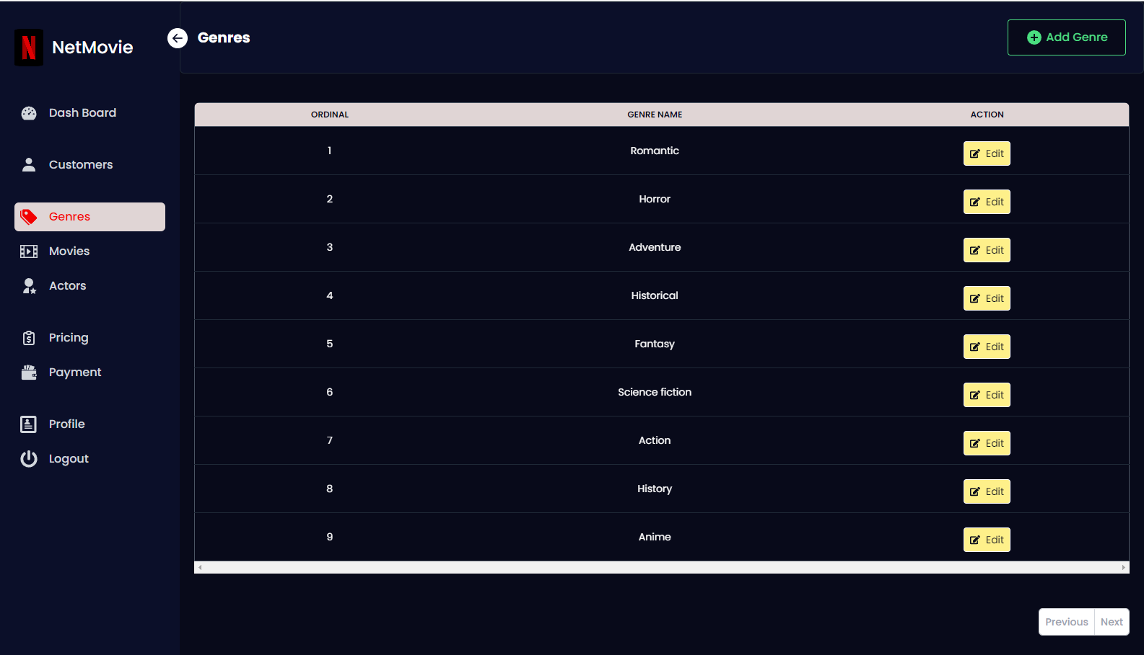

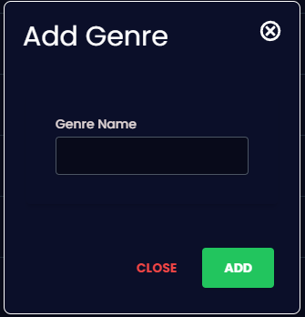

Mẫu model

Nút chỉnh sửa thể loại khi bấm sẽ lấy dữ liệu và tải lên model

Input dữ liệu
Nút thoát model
Nút thêm/ chỉnh sửa thể loại

Vùng hiển thị dữ liệu danh sách thể loại phim gồm tên, và hành động

 | *Mô tả chức năng:
 | Liệt kê danh sách các thể loại
 | Thêm Thể loại
 | Chỉnh sửa thể loại

Admin - MoviesPage
BASIC DESIGN |  | SYSTEM | ỨNG DỤNG WEB XEM PHIM TRỰC TUYẾN | FUNCTION | QUẢN LÝ THỂ LOẠI | CREATE BY | ĐH. HÀ | DATE | CREATE | 03/10/2023 | ACCEPTOR

 |  | PROCESS NAME | QUẢN LÝ THỂ LOẠI |  |  |  |  |  | UPDATE

Nút thêm phim khi bấm vào sẽ hiện ra model thêm phim
Title của model thêm/chỉnh sửa phim
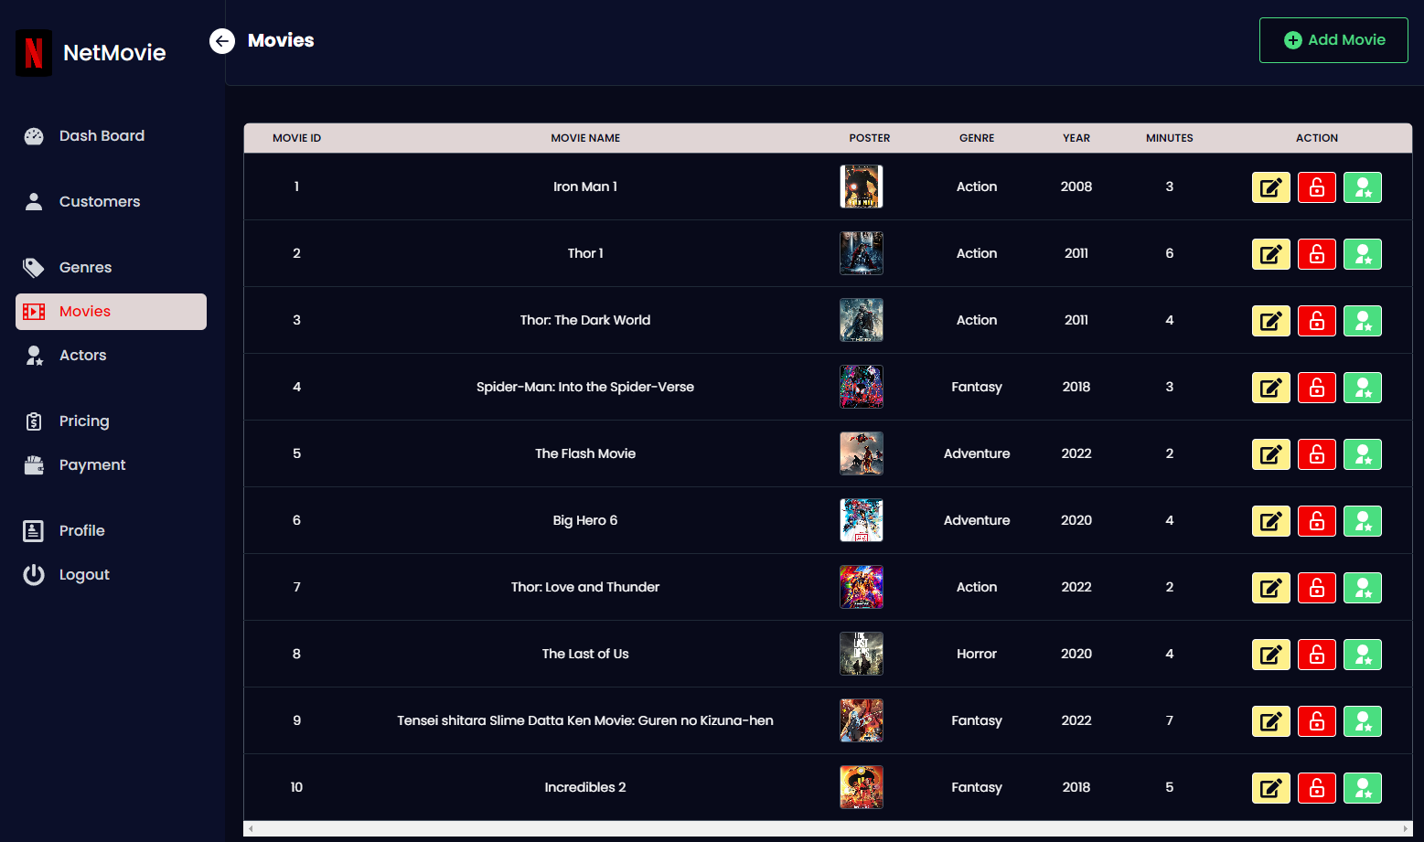

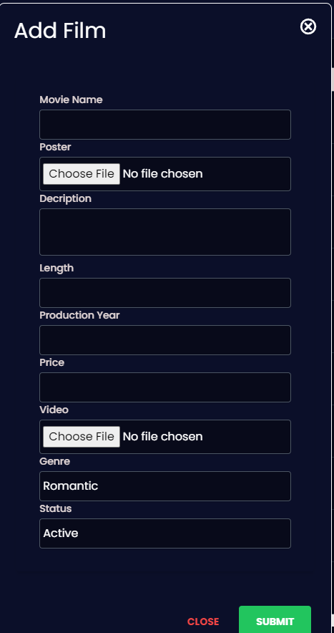

Mẫu model

Nút chỉnh sửa phim khi bấm sẽ lấy dữ liệu và tải lên model

Input file photo

Input text area

Input dữ liệu

Vùng hiển thị dữ liệu danh sách phim gồm tên phim, poster, thể loại, năm sản xuất, thời lượn và các nút hoạt động

Input file video

Selected

Mẫu model
Nút thêm diễn viên cho phim sẽ mở ra model hiện danh sách cách actor
Vô hiệu hóa/tái kích hoạt phim

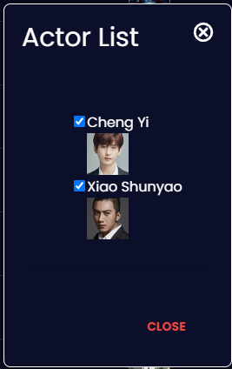

Nút thêm/ chỉnh sửa phim

Check box hiển thị diễn viên có góp mặt trong phim không

 | *Mô tả chức năng:
 | Liệt kê danh sách các bộ phim
 | Thêm phim mới
 | Chỉnh sửa phim mới
 | Vô hiệu hóa xem phim
 | Thêm diễn viên cho phim

Admin - ActorPage
BASIC DESIGN |  | SYSTEM | ỨNG DỤNG WEB XEM PHIM TRỰC TUYẾN | FUNCTION | QUẢN LÝ DIỄN VIÊN | CREATE BY | ĐH. HÀ | DATE | CREATE | 03/10/2023 | ACCEPTOR

 |  | PROCESS NAME | QUẢN LÝ DIỄN VIÊN |  |  |  |  |  | UPDATE

Nút thêm phim khi bấm vào sẽ hiện ra model thêm diễn viên
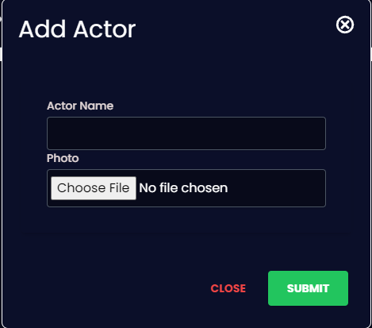
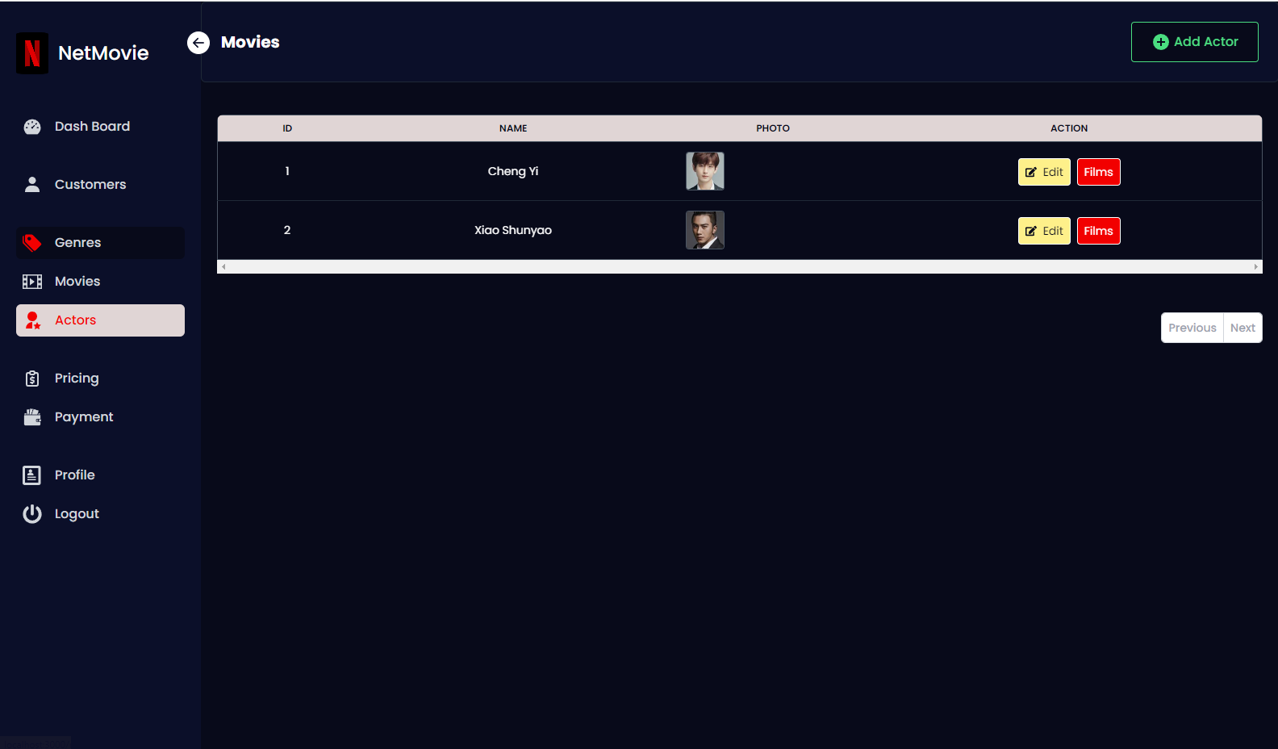

Input dữ liệu
Nút chỉnh sửa thông tin diễn viên khi bấm sẽ lấy dữ liệu và tải lên model
Mẫu model

Input file photo

Vùng hiển thị dữ liệu danh sách diễn viên

 | *Mô tả chức năng:
 | Liệt kê danh sách các diễn viên
 | Thêm diễn viên mới
 | Chỉnh sửa thông tin diễn viên
 | Thêm diễn viên cho phim

Admin - PricingPage
BASIC DESIGN |  | SYSTEM | ỨNG DỤNG WEB XEM PHIM TRỰC TUYẾN | FUNCTION | QUẢN LÝ DIỄN VIÊN | CREATE BY | ĐH. HÀ | DATE | CREATE | 03/10/2023 | ACCEPTOR

 |  | PROCESS NAME | QUẢN LÝ DIỄN VIÊN |  |  |  |  |  | UPDATE

Nút thêm phim khi bấm vào sẽ hiện ra model thêm giá gói
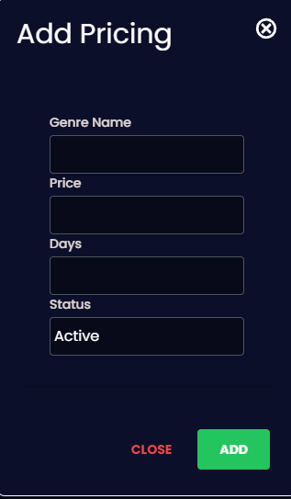
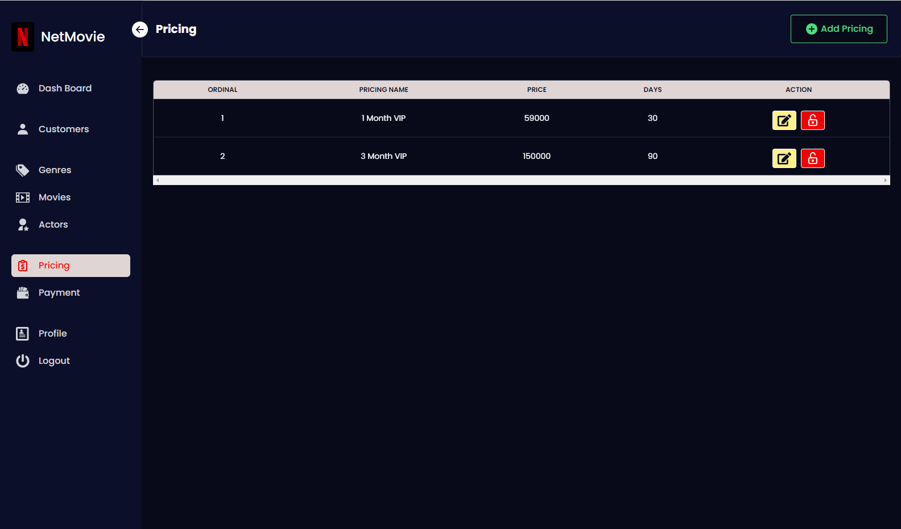

Nút chỉnh sửa thông tin giá gói khi bấm sẽ lấy dữ liệu và tải lên model
Mẫu model
Input dữ liệu

Vùng hiển thị dữ liệu danh sách giá gói
Selected
Vô hiệu hóa/tái kích hoạt đăng ký gói

 | *Mô tả chức năng:
 | Liệt kê danh sách các gói đăng ký
 | Thêm gói đăng ký mới
 | Chỉnh sửa thông tin đăng ký
 | Vô hiệu hóa gói

Admin - PaymentPage
BASIC DESIGN |  | SYSTEM | ỨNG DỤNG WEB XEM PHIM TRỰC TUYẾN | FUNCTION | QUẢN LÝ DIỄN VIÊN | CREATE BY | ĐH. HÀ | DATE | CREATE | 03/10/2023 | ACCEPTOR

 |  | PROCESS NAME | QUẢN LÝ DIỄN VIÊN |  |  |  |  |  | UPDATE

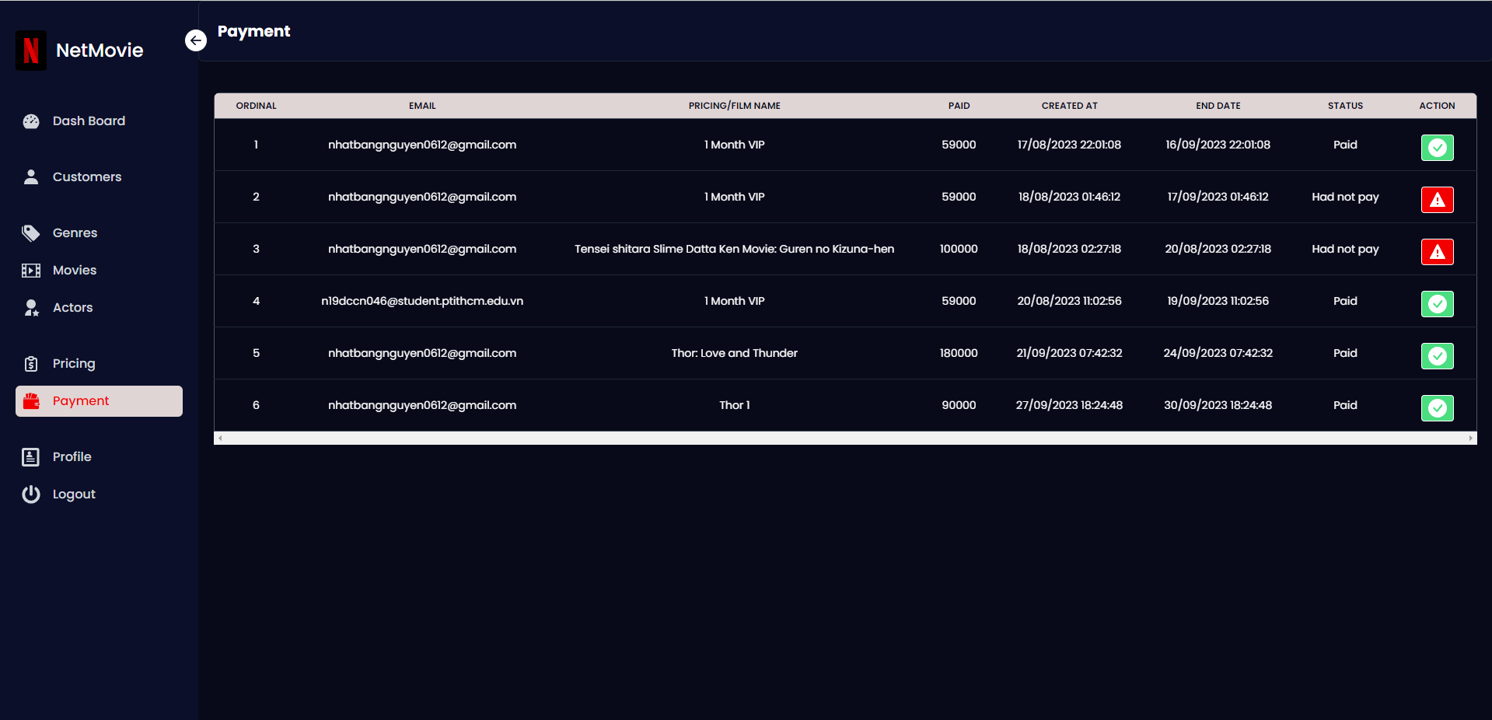

Xác nhận đã thanh toán nếu có trục trặc hệ thống

Vùng hiển thị dữ liệu danh sách đăng ký

 | *Mô tả chức năng:
 | Liệt kê danh sách các đăng ký của khách hàng

